Evolution
ЭВОЛЮШН | EVOLUTION (складская программа) |  |  |  | 2026-04-21
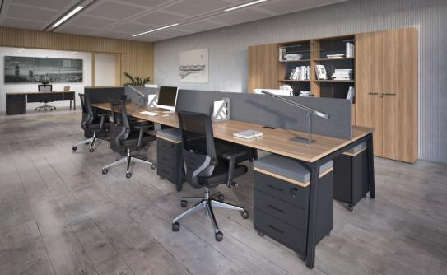 |  | 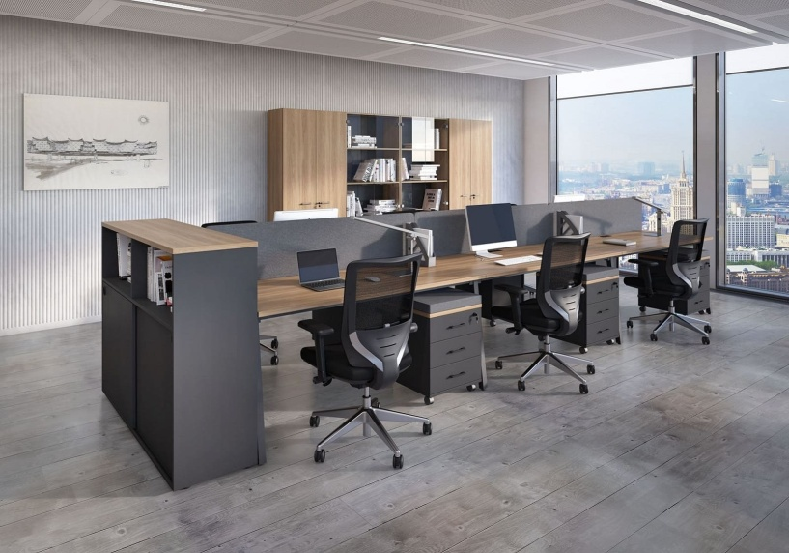
Складская программа Столешницы столов, топы тумб, корпуса и полки шкафов: Дуб Честерфилд. Фасады тумб и шкафов, корпуса тумб: Дуб Честерфилд, Белый Фронтали столов, экраны из ЛДСП, корпуса тумб: Антрацит, Белый. Шкафы и тумбы с белыми элементами размещены в коллекции EcoStyle. Столы на металлических П, А, О-образных опорах сечением 60х30 мм в цв. Антрацит. Заглушки кабель-каналов столов и бенчей, ручки - Антрацит.
Дуб Честерфилд
(U003)
Белый
(Н)
складские цвета ЛДСП
Антрацит
(ANT)
Антрацит
ANT
цвет опор
Рогожка
MINT
Рогожка
Grey
складские цвета ткани экранов
П
А
форма опор 60х30 мм
O

Артикул | Наименование | Размеры Ш*Г*В (мм) | Изображение | Розничная Цена
EVL155/U003/ANT/ANT.U003 | Стол письменный на ДСП опорах шириной 700 мм | 1200*700*750 |  | 10,195 ₽
EVL156/U003/ANT/ANT.U003 |  | 1400*700*750 |  | 10,901 ₽
700
EVL157/U003/ANT/ANT.U003 |  | 1600*700*750 |  | 11,606 ₽
900
EVL167SX/U003/ANT/ANT.U003 | Стол криволинейный левый/правый на ДСП опорах, глубиной 700/900 мм | 1200*900*750 | правый | 11,545 ₽
475
EVL167DX/U003/ANT/ANT.U003 |  | 1200*900*750 |  | 11,545 ₽
EVL168SX/U003/ANT/ANT.U003 |  | 1400*900*750 |  | 11,903 ₽
700
EVL168DX/U003/ANT/ANT.U003 |  | 1400*900*750 |  | 11,902 ₽
700
EVL101/П/60*30/ANT/ANT.U003 | Стол письменный на П-образном м/к 60х30, глубиной 700 мм, столешница в цв. Дуб Честерфилд, опоры Антрацит, заглушка кабель-канала Антрацит | 1200*700*750 | 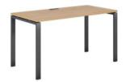 | 20,918 ₽
EVL102/П/60*30/ANT/ANT.U003 |  | 1400*700*750 |  | 21,529 ₽
EVL103/П/60*30/ANT/ANT.U003 |  | 1600*700*750 |  | 22,477 ₽
EVL101/А/60*30/ANT/ANT.U003 | Стол письменный на А-образном м/к 60х30, глубиной 700 мм, столешница в цв. Дуб Честерфилд, опоры Антрацит, заглушка кабель-канала Антрацит | 1200*700*750 | 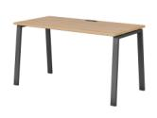 | 21,044 ₽
EVL102/А/60*30/ANT/ANT.U003 |  | 1400*700*750 |  | 21,847 ₽
EVL103/А/60*30/ANT/ANT.U003 |  | 1600*700*750 |  | 22,791 ₽
EVL101/О/60*30/ANT/ANT.U003 | Стол письменный на О-образном м/к 60х30, глубиной 700 мм, столешница в цв. Дуб Честерфилд, опоры Антрацит, заглушка кабель-канала Антрацит | 1200*700*750 |  | 22,433 ₽
EVL102/О/60*30/ANT/ANT.U003 |  | 1400*700*750 |  | 23,041 ₽
EVL103/О/60*30/ANT/ANT.U003 |  | 1600*700*750 |  | 23,990 ₽
900
475
EVL106SX/П/60*30/ANT/ANT.U003 | Стол криволинейный левый/правый на П образном м/к 60х30, глубиной 700/900 мм | 1400*900*750 | правый | 22,128 ₽
700
EVL106DX/П/60*30/ANT/ANT.U003 |  | 1400*900*750 |  | 22,128 ₽
900
475
EVL106SX/А/60*30/ANT/ANT.U003 | Стол криволинейный левый/правый на А-образном м/к 60х30, глубиной 700/900 мм | 1400*900*750 | правый | 22,268 ₽
700
EVL106DX/А/60*30/ANT/ANT.U004 |  | 1400*900*750 |  | 22,266 ₽
475
EVL106SX/О/60*30/WHT/ANT.U003 | Стол криволинейный левый/правый на О образном м/к 60х30, глубиной 700/900 мм | 1400*900*750 |  | 23,853 ₽
700
900
EVL106DX/О/60*30/WHT/ANT.U004 |  | 1400*900*750 |  | 23,853 ₽
700
700
EVL604/П/60*30/ANT/ANT.U003 | Рабочая станция на П образном м/к 60х30 глубиной 1436 мм, столешница Дуб Честерфилд, заглушка и опоры Антрацит | 1200*1436*750 |  | 31,487 ₽
EVL605/П/60*30/ANT/ANT.U003 |  | 1400*1436*750 |  | 37,565 ₽
EVL606/П/60*30/ANT/ANT.U003 |  | 1600*1436*750 |  | 39,495 ₽
700
700
EVL604/А/60*30/ANT/ANT.U003 | Рабочая станция на А образном м/к 60х30 глубиной 1436 мм, столешница Дуб Честерфилд, заглушка и опоры Антрацит | 1200*1436*750 |  | 32,654 ₽
EVL605/А/60*30/ANT/ANT.U003 |  | 1400*1436*750 |  | 38,251 ₽
EVL606/А/60*30/ANT/ANT.U003 |  | 1600*1436*750 |  | 40,181 ₽
700
700
EVL604/О/60*30/ANT/ANT.U003 | Рабочая станция на О образном м/к 60х30 глубиной 1436 мм, столешница Дуб Честерфилд, заглушка и опоры Антрацит | 1200*1436*750 |  | 38,237 ₽
EVL605/О/60*30/ANT/ANT.U003 |  | 1400*1436*750 |  | 39,834 ₽
EVL606/О/60*30/ANT/ANT.U003 |  | 1600*1436*750 |  | 41,401 ₽
Внимание! Центральная опора бенчей имеет уменьшенный горизонтальный размер и повышенную жесткость. Что обеспечивает удобство размещения сотрудников и устойчивость конструкции.↓
700 700
EVL666/П/60*30/ANT/ANT.U003 | Рабочая станция на 4 раб.места на П образном м/к 60х30 с шириной 1-го рабочего места 700 мм | 2400*1436*750 |  | 59,966 ₽
700 700
EVL666/A/60*30/ANT/ANT.U003 | Рабочая станция на 4 раб.места на А-образном м/к 60х30 с шириной 1-го рабочего места 700 мм | 2400*1436*750 |  | 59,966 ₽
700 700
EVL666/О/60*30/ANT/ANT.U003 | Рабочая станция на 4 раб.места на О образном м/к 60х30 | 2400*1436*750 |  | 59,966 ₽
700 700
EVL675/П/60*30/ANT/ANT.U003 | Рабочая станция на 6 раб.места на П образном м/к 30х60 с шириной 1-го рабочего места 700 мм | 3600*1436*750 |  | 101,342 ₽
700 700
EVL675/А/60*30/ANT/ANT.U003 | Рабочая станция на 6 раб.места на А образном м/к 60х30 с шириной 1-го рабочего места 700 мм | 3600*1436*750 |  | 101,342 ₽
700 700
EVL675/О/60*30/ANT/ANT.U003 | Рабочая станция на 6 раб.места на О образном м/к 60х30 с шириной 1-го рабочего места 700 мм | 3600*1436*750 |  | 101,965 ₽
EVL180/П/60*30/ANT.U003 | Приставка к столу рабочая 1000х500 (используется в качестве брифинга или боковой приставки) П-образ. м/к 60х30, столешница в цв. Дуб Честерфилд, опоры Антрацит | 1000x500x750 |  | 13,885 ₽
EVL180/О/60*30/ANT.U003 | Приставка к столу рабочая 1000х500 (используется в качестве брифинга или боковой приставки) О-образ. м/к 60х30 | 1000x500x750 | 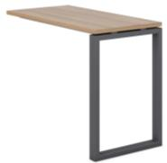 | 13,885 ₽
EVL821/П/60х30/ANT/ANT.U003 | Стол для переговоров 2 м. на металлических опорах | 2000x1000x750 |  | 25,105 ₽
EVL821/А/60х30/ANT/ANT.U003 |  | 2000x1000x750 |  | 25,456 ₽
EVL821/О/60х30/ANT/ANT.U003 |  | 2000x1000x750 |  | 26,061 ₽
EVL301/ANT/ANT/ANT.U003 | Тумба приставная 450х700. Топ в цв. Дуб Честерфилд, фасады, боковины, задняя стенка, ручки - Антрацит | 450х700х750 |  | 15,241 ₽
EVL307/ANT/ANT/ANT.U003 | Тумба мобильная на колёсах 3 ящика EVL307 замок на верхний ящик. Топ в цв. Дуб Честерфилд, фасады, боковины, задняя стенка Антрацит | 450х475х570 | 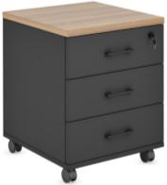 | 10,605 ₽
EVL311/ANT/ANT/ANT.U003 | Тумба сервисная универсальная 880 | 880х475х570 |  | 15,114 ₽
EVL312/ANT/ANT/ANT/ANT.U003 | Тумба сервисная универсальная 1140 | 1140х475х570 | 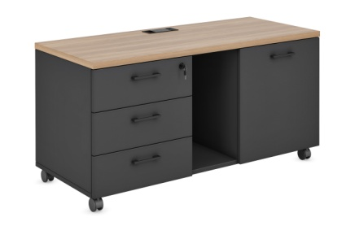 | 18,447 ₽
EVL308/ANT/ANT/ANT.U003 | Тумба приставная 4 ящика 450х475 замок на верхний ящик (только для криволинейных столов) | 450х475х750 |  | 14,597 ₽
EVL309/ANT/ANT/ANT.U003 | Тумба приставная 4 ящика 790х475 замок на верхний ящик (для криволинейных столов) | 790х475х750 | 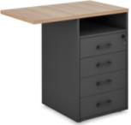 | 16,375 ₽
EVL293/ANT.ANT | Контейнер подвесной с 1 ящиком Тип - 2 (замок на ящик) Фасады, корпус - Антрацит, ручки Антрацит | 448х478х166 |  | 4,524 ₽
EVL294/ANT.ANT | Контейнер подвесной с 2 ящиками Тип - 2 (замок на верхний ящик) Фасады, корпус - Антрацит, ручки Антрацит | 448х478х296 |  | 6,782 ₽
EVL903/ANT/ANT/ANT.U003 | Оргтауэр низкий. Топ в цв. Дуб Честерфилд, фасады, боковины, задняя стенка, ручки Антрацит | 390х700х750 |  | 15,449 ₽
EVL433/ANT/ANT/ANT.U003 | Тумба-купе приставная 1440х750 Топ в цв. Дуб Честерфилд, фасады, боковины, задняя стенка Антрацит | 1440х410х750 | 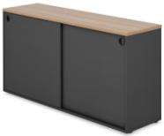 | 20,494 ₽
EVL430/ANT/ANT/ANT.U003 | Тумба-купе приставная 1440х1098 Топ в цв. Дуб Честерфилд, фасады, боковины, задняя стенка Антрацит | 1440х410х1098 | 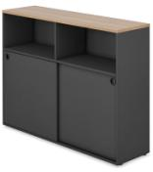 | 25,363 ₽
EVL905/ANT.U003 | Стеллаж настольный Корпус Антрацит, топ Дуб Честерфилд. | 350х1100х1100 |  | 9,867 ₽
Блок с ящиками или дверью открывается только с одной стороны, с другой расположен неподвижный "фальш-фасад" с ручкой. Рекомендуем с каждой стороны размещать по одному блоку, открывающемуся в сторону сотрудника.↓
EVL905/ANT.U003+EVL914/ANT.U003+EVL915/ANT.U003 | Стеллаж настольный Корпус Антрацит, топ Дуб Честерфилд.+ Блок ящиков+Блок с дверью для стеллажа настольного Дуб Честерфилд | 350х1100х1100 |  | 23,581 ₽
EVL400/ANT.U003 | Стеллаж высокий 800х2050. Корпус и полки Дуб Честерфилд, задняя стенка Антрацит | 800х344х2052 |  | 14,261 ₽
EVL401/U003/GRAFIT/ANT.U003 | Шкаф для документов комбинированный 800х2050. Корпус, полки и фасады Дуб Честерфилд, задняя стенка Антрацит, стекло графит | 800х364х2052 |  | 22,521 ₽
EVL403/U003/ANT.U003 | Шкаф для документов (низ малые фасады, верх открытый) 800х2050. Корпус, полки и фасады Дуб Честерфилд, задняя стенка Антрацит. | 800х364х2052 |  | 15,273 ₽
EVL404/U003/ANT.U003 | Шкаф для документов 4 двери с нишей 800х2050. Корпус, полки и фасады Дуб Честерфилд, задняя стенка Антрацит. | 800х364х2052 |  | 20,926 ₽
EVL406/U003/ANT.U003 | Шкаф для документов ( низ средние фасады, верх открытый) 800х2050. Корпус, полки и фасады Дуб Честерфилд, задняя стенка Антрацит. | 800х364х2052 |  | 16,135 ₽
EVL407/U003/ANT.U003 | Шкаф для документов с глухими фасадами 800х2050. Корпус, полки и фасады Дуб Честерфилд, задняя стенка Антрацит. | 800х364х2052 |  | 18,305 ₽
EVL408/U003/ANT.U003 | Шкаф для одежды с замком 800х2050. Корпус, полки и фасады Дуб Честерфилд, задняя стенка Антрацит. | 800х364х2052 |  | 19,962 ₽
EVL410/U003/ANT.U003 | Шкаф для одежды с замком глубокий 800х2050. Корпус, полки и фасады Дуб Честерфилд, задняя стенка Антрацит. | 800х600х2052 |  | 21,915 ₽
EVL413/U003/ANT.U003 | Шкаф для документов узкий (низ средний фасад, верх открытый) 600х2050. Корпус и полки Дуб Честерфилд, задняя стенка Антрацит | 600х364х2052 |  | 15,492 ₽
EVL415/ANT.U003 | Стеллаж средний, Корпус и полки Дуб Честерфилд, задняя стенка Антрацит | 800х344х1250 |  | 9,496 ₽
EVL417/U003/ANT.U003 | Шкаф для документов средний с глухими фасадами и открытой нишей. Корпус и полки Дуб Честерфилд, задняя стенка Антрацит | 800х364х1250 |  | 12,828 ₽
EVL418/U003/ANT.GRAFIT | Шкаф средний со стеклянными фасадами. Корпус и полки Дуб Честерфилд, задняя стенка Антрацит, стекло графит | 800х364х1250 |  | 15,492 ₽
EVL416/U003/ANT.U003 | Шкаф для документов средний с глухими фасадами, , задняя стенка Антрацит. | 800х364х1250 |  | 13,821 ₽
EVL423/U003/ANT.U003 | Шкаф низкий. Корпус и полки Дуб Честерфилд, задняя стенка Антрацит. | 800х364х870 |  | 10,611 ₽
EVL436/U003/ANT.U003 | Локер на 25 ячеек (5х5 дверей) с ограничителем и обычным замком. Корпус, фасады и полки Дуб Честерфилд, задняя стенка Антрацит. | 2000х360х1850 | 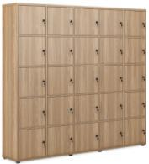 | 76,211 ₽
EVL439.U003 | Стеллаж все элементы Дуб Честерфилд | 2000х400х2100 | 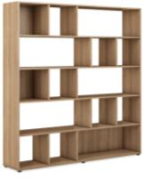 | 35,159 ₽
EVL908/ANT/ANT/ANT.U003 | Тумба-стеллаж разделительный глубиной 420 Корпус и фасады Антрацит, средний топ Дуб Честерфилд, ручки Антрацит. | 1650х420х1600 | 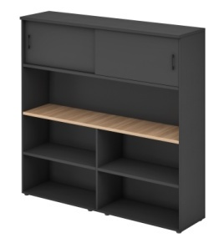 | 48,187 ₽
EVL442.U003 | Стеллаж боковой высокий. Корпус, полки, задняя стенка - Дуб Честерфилд | 320х344х2052 |  | 11,028 ₽
EVL443/U003.U003 | Стеллаж промежуточный высокий. Корпус, полки - Дуб Честерфилд, задняя стенка - Антрацит. | 600х344х2052 |  | 17,555 ₽
EVL444/ANT.U003 | Стеллаж промежуточный высокий. Корпус, полки - Дуб Честерфилд, задняя стенка - Антрацит. | 450х344х2052 |  | 15,277 ₽
EVL441.U003 | Стеллаж боковой средний. Корпус, полки, задняя стенка - Дуб Честерфилд. | 320х344х1233 |  | 6,488 ₽
EVL445/ANT.U003 | Стеллаж промежуточный средний. Корпус, полки - Дуб Честерфилд, задняя стенка - Антрацит. | 600х344х1233 |  | 10,233 ₽
EVL446/ANT.U003 | Стеллаж промежуточный средний. Корпус, полки - Дуб Честерфилд, задняя стенка - Антрацит. | 450х344х1233 |  | 9,423 ₽
EVL450/U003/ANT.U003 | Миникухня. Полностью Дуб Честерфилд. Задняя стенка - Антрацит. | 1000х620х2150 |  | 35,163 ₽
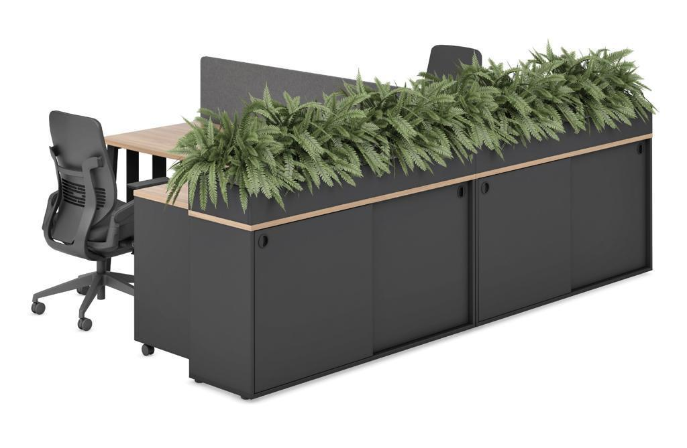 | 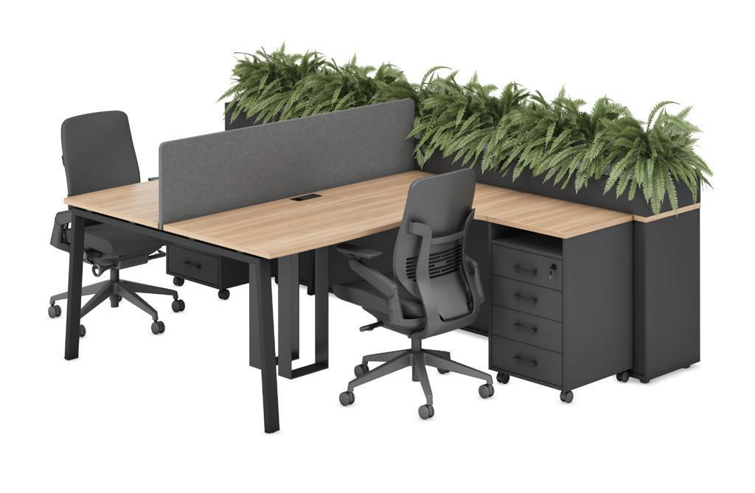
EVL992.ANT | Цветочница, цвет Антрацит | 720х410x200 |  | 2,636 ₽

Подушки на мобильные тумбы
AKS567.2 | Подушка цв. Серый | 452х475х40 для EVL307 |  | 5,851 ₽
AKS567.MNT | Подушка цв. MINT
Программа под заказ (остатки в наличии)
Артикул | Наименование | Размеры Ш*Г*В (мм) | Изображение | Розничная Цена
EVL290/ANT.ANT | Контейнер подвесной с 1 ящиком Тип - 1 (замок на ящик) Фасады, корпус - Антрацит, ручки Антрацит | 448х478х208 |  | 5,171 ₽
EVL291/ANT.ANT | Контейнер подвесной с 2 ящиками Тип - 1 (замок на верхний ящик) Фасады, корпус - Антрацит, ручки Антрацит | 448х478х346 |  | 7,480 ₽
Указана финальная цена с максимальной скидкой, до тех пор, пока позиция есть в наличии.

Экраны и фронтали
Фронтальные экраны ЛДСП в цв. Антрацит и Белый с креплением AKS166(Комплект кронштейнов для крепления фронтальных надстольных экранов к рабочему столу) |  |  |  | Розничная Цена (руб.)
 |  |  |  | 1,461 ₽ | Цвет Антрацит
 |  |  |  | 1,461 ₽ | Белый цвет
Для удобства клиентов цены изделий указаны вместе с креплением→ (в отгрузочных документах экран и крепление прописываются отдельно) |  |  |  | Розничная цена изделия без крепления (руб) | Розничная цена с креплением (руб.)
EVL501W.ANT+AKS166 | Экран стола 1200, ЛДСП в цв. Антрацит + крепление AKS166 (Антрацит) | 1200х383х18 | 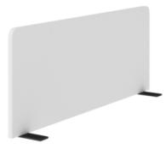 | 2,866 ₽ | 4,327 ₽
EVL501W.H+AKS166 | Экран стола 1200, ЛДСП в белом цвете + крепление AKS166 (Белый) | 1200х383х18 |  | 2,866 ₽ | 4,327 ₽
EVL503W.ANT+AKS166 | Экран стола 1400, ЛДСП в цв. Антрацит + крепление AKS166 (Антрацит) | 1400х383х18 |  | 3,446 ₽ | 4,907 ₽
EVL503W.H+AKS166 | Экран стола 1400, ЛДСП в белом цвете + крепление AKS166 (Белый) | 1400х383х18 |  | 3,446 ₽ | 4,907 ₽
EVL505W.ANT+AKS166 | Экран стола 1600, ЛДСП в цв. Антрацит + крепление AKS166 (Антрацит) | 1600х383х18 |  | 3,923 ₽ | 5,384 ₽
EVL505W.H+AKS166 | Экран стола 1600, ЛДСП в белом цвете + крепление AKS166 (Белый) | 1600х383х18 |  | 3,923 ₽ | 5,384 ₽
Тканевые фронтальные экраны для одиночного стола в цвете Grey с креплением AKS166(Комплект кронштейнов для крепления фронтальных надстольных экранов к рабочему столу) в цв. Антрацит |  |  |  | Розничная Цена (руб.)
 |  |  |  | 1,461 ₽ | Цвет Антрацит
Для удобства клиентов цены изделий указаны вместе с креплением→ (в отгрузочных документах экран и крепление прописываются отдельно) |  |  |  | Розничная цена изделия без крепления (руб) | Розничная цена с креплением (руб.)
EVL501.2+AKS166 | Экран стола 1200, ткань + крепление AKS166 | 1200х383х22 | 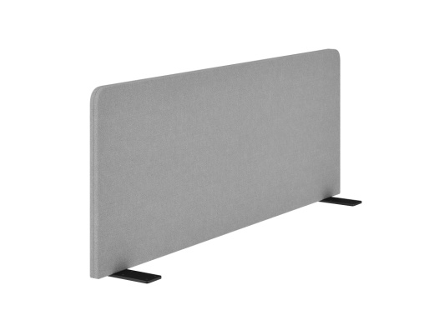 | 5,539 ₽ | 7,000 ₽
EVL503.2+AKS166 | Экран стола 1400, ткань + крепление AKS166 | 1400х383х22 |  | 5,993 ₽ | 7,454 ₽
EVL505.2+AKS166 | Экран стола 1600, ткань + крепление AKS166 | 1600х383х22 |  | 7,921 ₽ | 9,382 ₽
Тканевые фронтальные экраны для одиночного стола в цвете Mint с креплением AKS166(Комплект кронштейнов для крепления фронтальных надстольных экранов к рабочему столу) в цв. Антрацит |  |  |  | Розничная Цена (руб.)
 |  |  |  | 1,461 ₽ | Цвет Антрацит
Для удобства клиентов цены изделий указаны вместе с креплением→ (в отгрузочных документах экран и крепление прописываются отдельно) |  |  |  | Розничная цена изделия без крепления (руб) | Розничная цена с креплением (руб.)
EVL501.MNT+AKS166 | Экран стола 1200, ткань + крепление AKS166 | 1200х383х22 | 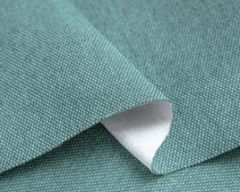 | 5,539 ₽ | 7,000 ₽
EVL503.MNT+AKS166 | Экран стола 1400, ткань + крепление AKS166 | 1400х383х22 |  | 5,993 ₽ | 7,454 ₽
EVL505.MNT+AKS166 | Экран стола 1600, ткань + крепление AKS166 | 1600х383х22 |  | 7,921 ₽ | 9,382 ₽
Фронтальные экраны ЛДСП в цв. Антрацит и Белый с креплением AKS165(Комплект кронштейнов со штырём для крепления экрана к бенчу) в соответствующем цвете |  |  |  | Розничная Цена (руб.)
 |  |  |  | 1,596 ₽ | Цвет Антрацит
 |  |  |  | 1,596 ₽ | Белый цвет
Для удобства клиентов цены изделий указаны вместе с креплением→ (в отгрузочных документах экран и крепление прописываются отдельно) |  |  |  | Розничная цена изделия без крепления (руб) | Розничная цена с креплением (руб.)
EVL501W.ANT+AKS165 | Экран бенча 1200, ЛДСП в цв. Антрацит + крепление AKS165 (Антрацит) | 1200х383х18 | 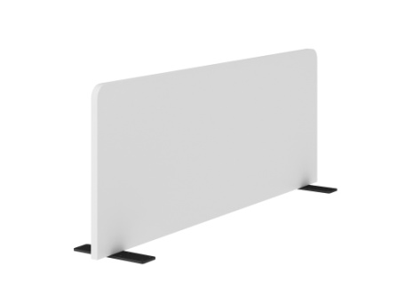 | 2,866 ₽ | 4,462 ₽
EVL501W.H+AKS165 | Экран бенча 1200, ЛДСП в белом цвете + крепление AKS165 (Белый) | 1200х383х18 |  | 2,866 ₽ | 4,462 ₽
EVL503W.ANT+AKS165 | Экран бенча 1400, ЛДСП в цв. Антрацит + крепление AKS165 (Антрацит) | 1400х383х18 |  | 3,446 ₽ | 5,042 ₽
EVL503W.H+AKS165 | Экран бенча 1400, ЛДСП в белом цвете + крепление AKS165 (Белый) | 1400х383х18 |  | 3,446 ₽ | 5,042 ₽
EVL505W.ANT+AKS165 | Экран бенча 1600, ЛДСП в цв. Антрацит + крепление AKS165 (Антрацит) | 1600х383х18 |  | 3,923 ₽ | 5,519 ₽
EVL505W.H+AKS165 | Экран бенча 1600, ЛДСП в белом цвете + крепление AKS165 (Белый) | 1600х383х18 |  | 3,923 ₽ | 5,519 ₽
Тканевые фронтальные экраны для бенчей в цвете Grey с креплением AKS165 (Комплект кронштейнов двойных со штырём для крепления экрана к бенчу) в цв. Антрацит |  |  |  | Розничная Цена (руб.)
 |  |  |  | 1,596 ₽ | Цвет Антрацит
Для удобства клиентов цены изделий указаны вместе с креплением→ (в отгрузочных документах экран и крепление прописываются отдельно) |  |  |  | Розничная цена изделия без крепления (руб) | Розничная цена с креплением (руб.)
EVL501.2+AKS165 | Экран стола 1200, ткань + крепление AKS165 | 1200х383х22 | 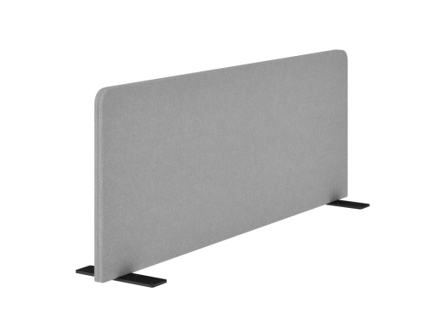 | 5,539 ₽ | 7,135 ₽
EVL503.2+AKS165 | Экран стола 1400, ткань + крепление AKS165 | 1400х383х22 |  | 5,993 ₽ | 7,589 ₽
EVL505.2+AKS165 | Экран стола 1600, ткань + крепление AKS165 | 1600х383х22 |  | 7,921 ₽ | 9,517 ₽
Тканевые фронтальные экраны для бенчей в цвете Mint с креплением AKS165 (Комплект кронштейнов двойных со штырём для крепления экрана к бенчу) в цв. Антрацит |  |  |  | Розничная Цена (руб.)
 |  |  |  | 1,596 ₽ | Цвет Антрацит
Для удобства клиентов цены изделий указаны вместе с креплением→ (в отгрузочных документах экран и крепление прописываются отдельно) |  |  |  | Розничная цена изделия без крепления (руб) | Розничная цена с креплением (руб.)
EVL501.MNT+AKS165 | Экран стола 1200, ткань + крепление AKS165 | 1200х383х22 |  | 5,539 ₽ | 7,135 ₽
EVL503.MNT+AKS165 | Экран стола 1400, ткань + крепление AKS165 | 1400х383х22 |  | 5,993 ₽ | 7,589 ₽
EVL505.MNT+AKS165 | Экран стола 1600, ткань + крепление AKS165 | 1600х383х22 |  | 7,921 ₽ | 9,517 ₽
 |  |  |  | Розничная Цена (руб.)
 | 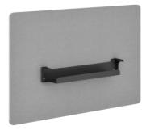 |  |  | 2,391 ₽ | Цвет Антрацит
 | Для удобства клиентов цены изделий указаны вместе с креплением (в отгрузочных документах экран и крепление прописываются отдельно)↓ |  |  | Розничная цена изделия без крепления (руб) | Розничная цена с креплением (руб.)
EVL500.2+AKS161.ANT | Экран-фронталь для одиночного стола 1200 (ткань) с креплением AKS161 | 1050х750х22 |  | 8,759 ₽ | 11,150 ₽
EVL502.2+AKS161.ANT | Экран-фронталь для одиночного стола 1400 (ткань) с креплением AKS161 | 1250х750х22 |  | 9,380 ₽ | 11,771 ₽

Тканевый торцевой экран с комплектом креплений AKS177 (для торцевых экранов) в цв. антрацит |  |  |  | Розничная Цена (руб.)
 |  |  |  | 3,626 ₽ | Цвет Антрацит
 |  |  |  | Розничная цена изделия без крепления (руб) | Розничная цена с креплением (руб.)
EVL509.2+AKS177.ANT | Экран торцевой 700, ткань, с креплением AKS177 | 700х350х22 |  | 4,275 ₽ | 7,901 ₽

Торцевый экран ЛДСП с комплектом креплений AKS177 (для торцевых экранов) в цв. антрацит |  |  |  | Розничная Цена (руб.)
 |  |  |  | 3,626 ₽ | Цвет Антрацит
Для удобства клиентов цены изделий указаны вместе с креплением (в отгрузочных документах экран и крепление прописываются отдельно)→ |  |  |  | Розничная цена изделия без крепления (руб) | Розничная цена с креплением (руб.)
EVL509W.ANT+AKS177.ANT | Экран торцевой 700, ЛДСП, с креплением AKS177 | 700х350х18 |  | 1,504 ₽ | 5,130 ₽

Фронталь скромности стола в цв. Антрацит с креплением AKS168 (165х35х82 - каждый) |  |  | Комплект держателей для фронтали скромности любого размера | 822 ₽ | Цвет Антрацит
Для удобства клиентов цены изделий указаны вместе с креплением→ (в отгрузочных документах экран и крепление прописываются отдельно) |  |  |  | Розничная цена изделия без крепления (руб) | Розничная цена с креплением (руб.)
EVL140.ANT+AKS168 | Фронталь скромности стола 1200 мм в цв. Антрацит + крепление AKS168 | 1050х315х18 |  | 1,395 ₽ | 2,217 ₽
EVL140.H+AKS168 | Фронталь скромности стола 1200 мм в Белом цвете + крепление AKS168 | 1050х315х18 |  | 1,515 ₽ | 2,337 ₽
EVL141.ANT+AKS168 | Фронталь скромности стола 1400 мм в цв. Антрацит + крепление AKS168 | 1250х315х18 |  | 1,591 ₽ | 2,413 ₽
EVL141.HAKS168 | Фронталь скромности стола 1400 мм в Белом цвете + крепление AKS168 | 1250х315х18 |  | 1,735 ₽ | 2,557 ₽
EVL142.ANT+AKS168 | Фронталь скромности стола 1600 мм в цв. Антрацит + крепление AKS168 | 1450х315х18 |  | 1,959 ₽ | 2,781 ₽
EVL142.H+AKS168 | Фронталь скромности стола 1600 мм в Белом цвете + крепление AKS168 | 1450х315х18 |  | 1,981 ₽ | 2,803 ₽

Кабель-каналы и вставки в бенчи |  |  |  | Розничная Цена (руб.)
AKS170.ANT | Кабель канал узкий с креплением к столешнице | 1000х90х55h (для стола 1,2 м.) |  | 1,811 ₽
AKS171.ANT |  | 1200х90х55h (для стола 1,4 м.) |  | 1,986 ₽
AKS172.ANT |  | 1400х90х55h (для стола 1,6 м.) |  | 2,326 ₽
EVL551.ANT | Вставка для бенчей шириной 1200 мм. ЛДСП и крепление в цв. Антрацит | 1200х40х25 |  | 1,500 ₽
EVL552.ANT | Вставка для бенчей шириной 1400 мм. ЛДСП и крепление в цв. Антрацит | 1400х40х25 |  | 1,547 ₽
EVL553.ANT | Вставка для бенчей шириной 1600 мм. ЛДСП и крепление в цв. Антрацит | 1600х40х25 |  | 1,672 ₽

Комплект стол+тумба | EVL102/А/60*30/ANT, EVL301 (стол 140 см на А-обр. металлокаркасе + тумба приставная 3 ящ и ниша.) |  |  | 37,088 ₽

EcoStyle
ЭКОСТАЙЛ | ECOSTYLE |  |  |  |  | 2026-03-05
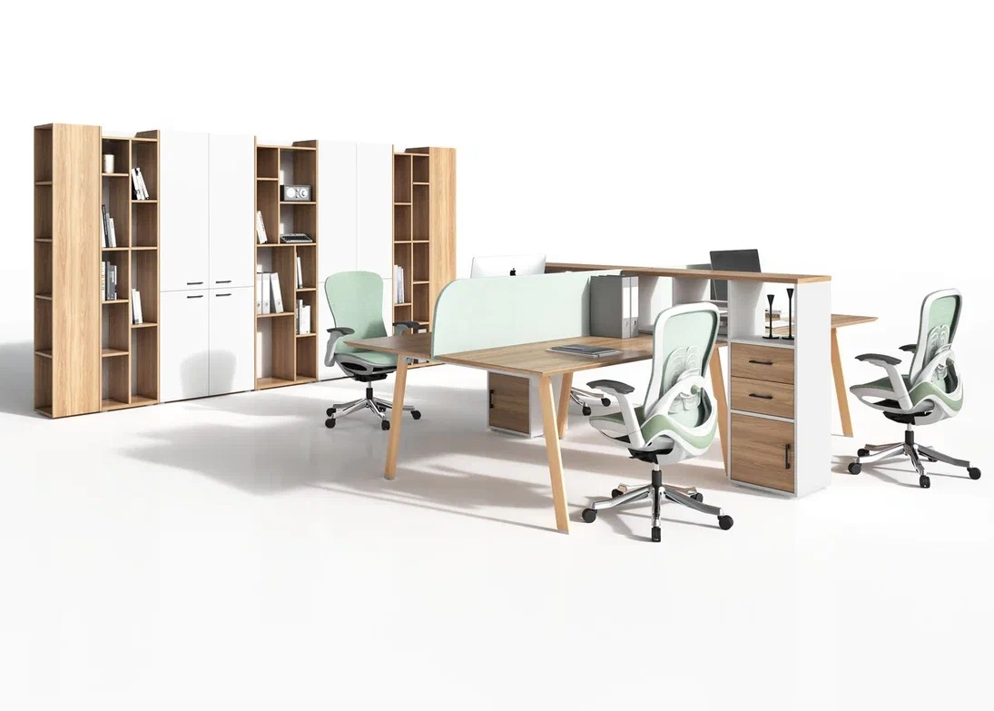
Столы коллекции ECO STYLE устанавливаются: 1. На алюминиевые А-образные опоры (китайского производства), обтянутые износостойкой пленкой в текстуре светлого дерева, со скругленной внешней частью -задающие модный эко-стиль. 2. На А-образные металлические опоры коллекции Evolution (российского производства) белого цвета или цвета Антрацит - более экономичный вариант. Столешницы в обоих случаях выполнены с обратным скосом кромки под 45º Шкафные и тумбы от коллекции Evolution. Экраны оригинальной конструкции ECOSTYLE.
№ | Артикул | Иллюстрация | Наименование | Размер (ДхШхВ), мм | Розничная цена
1 | ECO101.U003 |  | Стол письменный опоры в эко-стиле | 1400*700*750 | 53,350 ₽
2 | ECO101.U003 +ECO504.ZEL +ECO801.U003 | 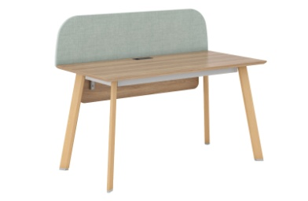 | Стол письменный +экран фронтальный с кантом и креплением + фронталь опоры в эко-стиле | 1400*722*1100 | 66,791 ₽
3 | ECO142.U003 |  | Рабочая станция на 2 места, опоры в эко-стиле | 1400*1400*750 | 69,932 ₽
4 | ECO142.U003 +ECO501.ZEL | 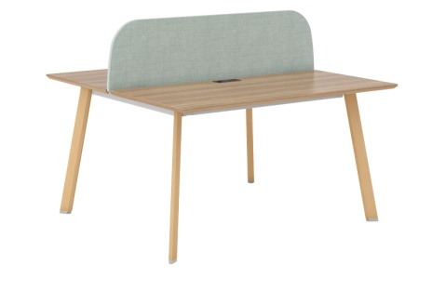 | Рабочая станция на 2 места с экраном и креплением, опоры в эко-стиле | 1400*1400*1100 | 80,225 ₽
5 | ECO144.U003 |  | Рабочая станция на 4 места опоры в эко-стиле | 2800*1400*750 | 120,995 ₽
6 | ECO144.U003 +2 ECO501.ZEL | 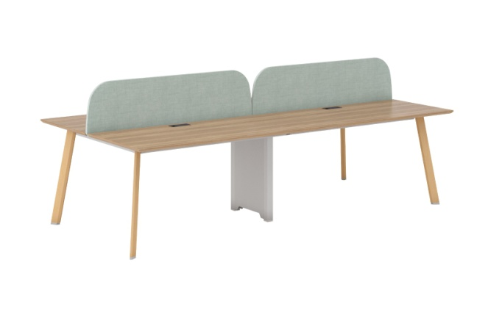 | Рабочая станция на 4 места с 2-мя тканевыми экранами с креплениями, опоры в эко-стиле | 2800*1400*1100 | 141,581 ₽
7 | ECO101А/60х30/ANT/ANT.U003 | 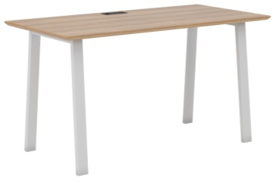 | Стол письменный. А-образные опоры 60х30 (цв. Антрацит) | 1400*700*750 | 34,054 ₽
8 | ECO101А/60х30/WHT/ANT.U003 |  | Стол письменный. А-образные опоры 60х30 (цв. Белый) |  | 34,054 ₽
9 | ECO101А/60х30/ANT/ANT.U003 + ECO801.U003 | 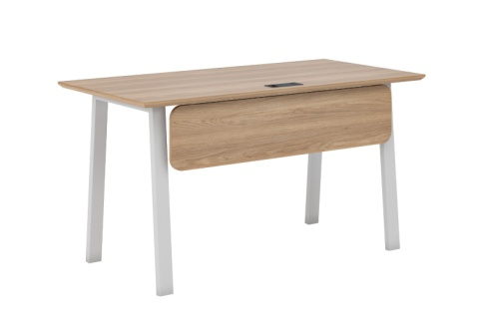 | Стол письменный+фронталь. А-образные опоры 60х30 (цв. Антрацит) | 1400*700*750 | 37,343 ₽
10 | ECO101А/60х30/WHT/ANT.U003 + ECO801.U003 |  | Стол письменный+фронталь А-образные опоры 60х30 (цв. Белый) |  | 37,343 ₽
11 | ECO142А/60х30/ANT/ANT.U003 | 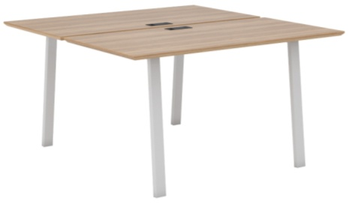 | Рабочая станция на 2 места. А-образные опоры 60х30 (цв. Антрацит) | 1450*1440*750 | 59,098 ₽
12 | ECO142А/60х30/WHT/ANT.U003 |  | Рабочая станция на 2 места. А-образные опоры 60х30 (цв. Белый) |  | 59,098 ₽
13 | ECO142А/60х30/ANT/ANT.U003+ECO501.ZEL | 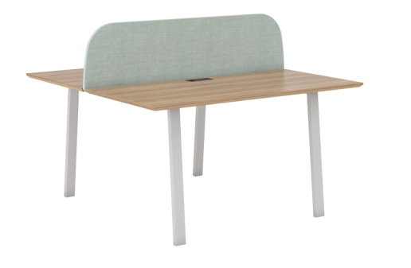 | Рабочая станция на 2 места с тканевым экраном с кантом и креплением. А-образные опоры 60х30 (цв. Антрацит) | 1400*1440*1100 | 69,391 ₽
14 | ECO142А/60х30/WHT/ANT.U003+ECO501.ZEL |  | Рабочая станция на 2 места с тканевым экраном с кантом и креплением. А-образные опоры 60х30 (цв. Белый) |  | 69,391 ₽
15 | ECO144А/60х30/ANT/ANT.U003 |  | Рабочая станция на 4 места. А-образные опоры 60х30 (цв. Антрацит) | 2000*1440*750 | 113,652 ₽
16 | ECO144А/60х30/WHT/ANT.U003 |  | Рабочая станция на 4 места. А-образные опоры 60х30 (цв. Белый) |  | 113,652 ₽
17 | ECO144А/60х30/ANT/ANT.U003+2 ECO501.ZEL | 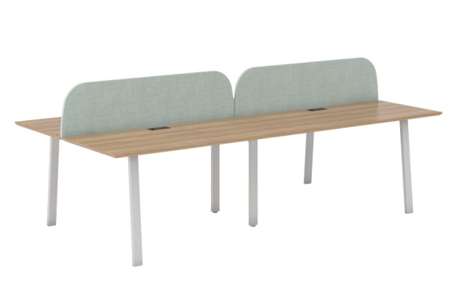 | Рабочая станция на 4 места с 2-мя тканевыми экранами с креплениями. А-образные опоры 60х30 (цв. Антрацит) | 2800*1440*750 | 134,238 ₽
18 | ECO144А/60х30/WHT/ANT.U003+ 2 ECO501.ZEL |  | Рабочая станция на 4 места с 2-мя тканевыми экранами с креплениями. А-образные опоры 60х30 (цв. Белый) |  | 134,238 ₽
19 | ECO801.U003 |  | Фронталь скромности к столу ECO101 (с креплением) | 1100*250*18 | 3,289 ₽
20 | ECO501.ZEL | 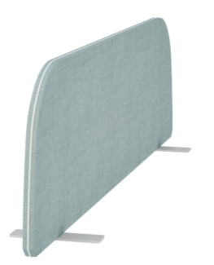 | Экран фронтальный 1400 тканевый Moz + белый кант (двойной стол) с креплением | 1400*22*375 | 10,293 ₽
21 | ECO504.ZEL |  | Экран фронтальный 1400 тканевый Moz + белый кант (одинарный стол) с креплением | 1400*22*375 | 10,152 ₽
22 | ECO502.MNT |  | Экран фронтальный 1400 тканевый MINT без канта (дв. стол) с креплением | 1400*22*375 | 7,648 ₽
23 | ECO505.MNT |  | Экран фронтальный 1400 тканевый MINT без канта (одинарный стол) с креплением | 1400*22*375 | 7,507 ₽
Экраны в ЛДСП ЭГГЕР | EGGER в цв. Зеленый Эвкалипт ↓
24 | ECO503.U604 | иллюстрация для понимания формы | Экран фронтальный 1400 ЛДСП (двойной стол) с креплением | 1400*16*375 | 7,759 ₽
25 | ECO506.U604 |  | Экран фронтальный 1400 ЛДСП(одинарный стол) с креплением | 1400*16*375 | 7,459 ₽
26 | EVL905/H.U003 | 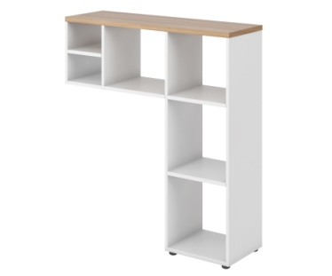 | Стеллаж настольный EVL905 | 350*1100*1100 | 10,247 ₽
27 | EVL914/Н.U003 |  | Блок ящиков для стеллажа настольного EVL914 |  | 9,256 ₽
28 | EVL915/Н.U003 |  | Блок с дверью для стеллажа настольного EVL915 |  | 4,078 ₽
29 | Композиция |  | Композиция | 350*1100*1100 | 23,581 ₽
30 | EVL301/H/H/ANT.U003 |  | Тумба приставная 450х700 EVL301/H/H/ANT.U003 Фасады, корпус - Белый, ручки - Антрацит. Топ Дуб Честерфилд. | 450х700х750 | 16,196 ₽
 | EVL293/ANT.H |  | Контейнер подвесной с 1 ящиком Тип - 2 (замок на ящик) Фасады, колыерпус - Бе, ручки Антрацит | 448х478х166 | 4,522 ₽
 | EVL294/ANT.H | 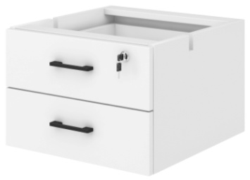 | Контейнер подвесной с 2 ящиками Тип - 2 (замок на верхний ящик) Фасады, корпус - Белые, ручки Антрацит | 448х478х296 | 6,780 ₽
31 | EVL307/H/H/ANT.U003 |  | Тумба мобильная на колёсах 3 ящика, замок на верхний ящик. Фасады, корпус - Белый, ручки - Антрацит. Топ Дуб Честерфилд. | 450х475х570 | 11,101 ₽
32 | EVL311/H/H/ANT.U003 |  | Тумба сервисная универсальная 880 Фасады, корпус - Белый, ручки - Антрацит. Топ Дуб Честерфилд. | 880х475х570 | 15,114 ₽
33 | EVL903/H/H/ANT.U003 |  | Оргтауэр низкий. Топ Дуб Честерфилд. Фасады, корпус - Белый. Ручки - Антрацит | 390х700х750 | 15,449 ₽
34 | EVL433/H/ANT/H.U003 | 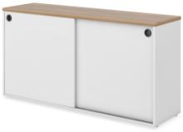 | Тумба-купе приставная 1440х750 Топ в цв. Дуб Честерфилд, фасады, корпус - Белые, ручки - Антрацит | 1440х410х750 | 20,494 ₽
35 | EVL430/H/ANT/H.U003 | 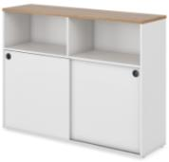 | Тумба-купе приставная 1440х1098 Топ в цв. Дуб Честерфилд, фасады, корпус- Белые, ручки - Антрацит | 1440х410х1098 | 25,363 ₽
36 | EVL400/H.U003 |  | Стеллаж высокий 800х2050. Корпус и полки Дуб Честерфилд, задняя стенка Белая | 800х344х2052 | 14,261 ₽
37 | EVL401/U003/G/ANT.H |  | Шкаф для документов комбинированный 800х2050. Корпус, полки Дуб Честерфилд; Фасады и задняя стенка Белые, стекло прозрачное. | 800х364х2052 | 22,521 ₽
38 | EVL403/U003/ANT.H |  | Шкаф для документов (низ малые фасады, верх открытый). Корпус, полки Дуб Честерфилд; Фасады и задняя стенка Белые. Ручки Антрацит. | 800х364х2052 | 15,271 ₽
39 | EVL404/U003/ANT.H |  | Шкаф для документов 4 двери с нишей 800х2050. Корпус, полки Дуб Честерфилд; Фасады и задняя стенка Белые. Ручки Антрацит. | 800х364х2052 | 20,926 ₽
40 | EVL406/U003/ANT.H |  | Шкаф для документов ( низ средние фасады, верх открытый) 800х2050. Корпус, полки Дуб Честерфилд; Фасады и задняя стенка Белые. Ручки Антрацит. | 800х364х2052 | 16,135 ₽
41 | EVL407/U003/ANT.H |  | Шкаф для документов с глухими фасадами. Корпус и полки Дуб Честерфилд; Фасады и задняя стенка Белые. Ручки Антрацит. | 800х364х2052 | 18,305 ₽
42 | EVL408/U003/ANT.H |  | Шкаф для одежды с замком. Корпус и полки Дуб Честерфилд; Фасады и задняя стенка Белые. Ручки Антрацит. | 800х364х2052 | 19,962 ₽
43 | EVL410/U003/ANT.H |  | Шкаф для одежды с замком глубокий. Корпус и полки Дуб Честерфилд; Фасады и задняя стенка Белые. Ручки Антрацит. | 800х600х2052 | 21,914 ₽
44 | EVL413/U003/ANT.H |  | Шкаф для документов узкий (низ средний фасад, верх открытый). Корпус и полки Дуб Честерфилд; Фасад и задняя стенка Белые. Ручки Антрацит. | 600х364х2052 | 15,492 ₽
45 | EVL415/H.U003 |  | Стеллаж средний, Корпус и полки Дуб Честерфилд, задняя стенка Белая. | 800х344х1250 | 9,495 ₽
46 | EVL417/U003/ANT.H |  | Шкаф для документов средний с глухими фасадами и открытой нишей. Корпус и полки Дуб Честерфилд; Фасады и задняя стенка Белые. Ручки Антрацит. | 800х364х1250 | 12,828 ₽
47 | EVL418/U003/ANT.G |  | Шкаф средний со стеклянными фасадами. Корпус и полки Дуб Честерфилд; Задняя стенка Белая, стекло прозрачное. | 800х364х1250 | 15,490 ₽
48 | EVL416/U003/ANT.H |  | Шкаф для документов средний с глухими фасадами; Фасады и задняя стенка Белые. Ручки Антрацит. | 800х364х1250 | 13,821 ₽
49 | EVL423/U003/ANT.H |  | Шкаф низкий. Корпус и полки Дуб Честерфилд; Фасады и задняя стенка Белые. | 800х364х870 | 10,611 ₽
50 | EVL908/H/H/ANT.U003 | 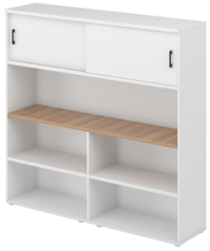 | Тумба-стеллаж разделительный глубиной 420 Корпус и фасады Белые, средний топ Дуб Честерфилд, ручки Антрацит. | 1650х420х1600 | 49,776 ₽
51 | EVL442.U003 |  | Стеллаж боковой высокий Все элементы - Дуб Честерфилд. | 320*364*2052 | 11,028 ₽
52 | EVL444/H.U003 |  | Стеллаж промежуточный высокий. Корпус и полки Дуб Честерфилд, задняя стенка Белая. | 450*364*2052 | 19,721 ₽
53 | EVL443/Н.U003 |  | Стеллаж промежуточный высокий. Корпус, полки - Дуб Честерфилд, задняя стенка - Белая. | 600х344х2052 | 17,555 ₽
54 | EVL441.U003 |  | Стеллаж боковой средний. Все элементы - Дуб Честерфилд. | 320х344х1233 | 6,997 ₽
55 | EVL445/H.U003 |  | Стеллаж промежуточный средний. Корпус, полки - Дуб Честерфилд, задняя стенка - Белая. | 600х344х1233 | 10,232 ₽
56 | EVL446/H.U003 |  | Стеллаж промежуточный средний. Корпус, полки - Дуб Честерфилд, задняя стенка - Белая. | 450х364х1233 | 9,423 ₽
57 | EVL992.Н |  | Цветочница, цвет Антрацит | 720х410x200 | 2,636 ₽

Комплектация для складской матрицы |  | ECO101/А/60х30/WHT, EVL301 (стол 140 см на А-обр. белом металлокаркасе + тумба приставная 3 ящ и ниша.) |  |  | 50,250 ₽

 |  | Подробности на сайте: | ЭКОСТАЙЛ | ECOSTYLE

GENESIS OPERATIVE
ГЕНЕЗИС ОПЕРАТИВ | GENESIS OPERATIVE |  |  |  |  | 2026-03-05
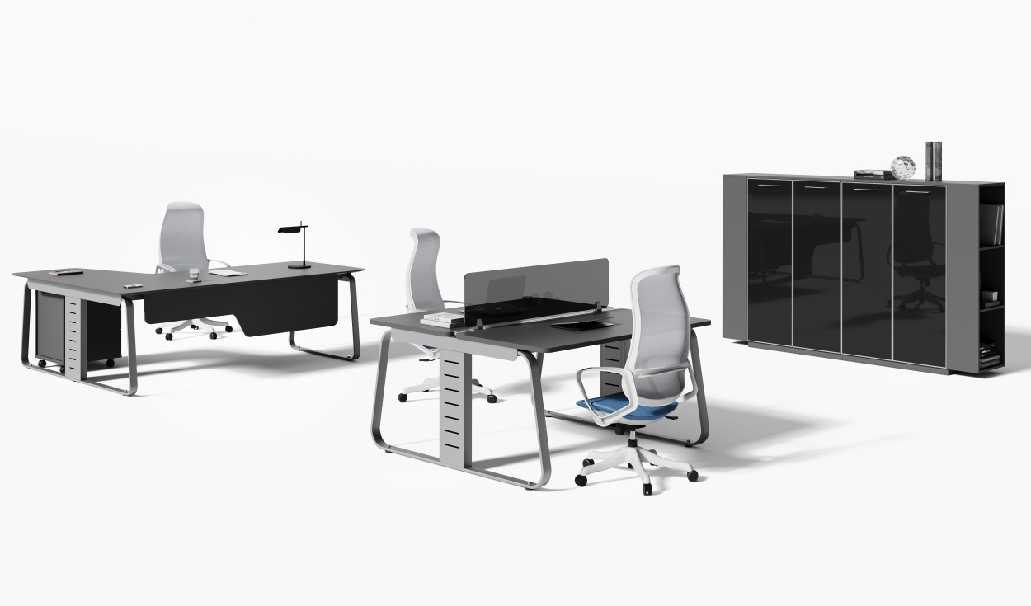 |  |  | 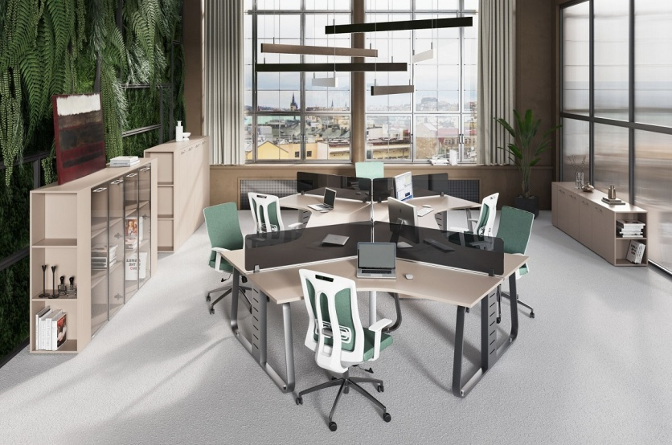
Основные цвета коллекции: "Серый камень" и Антрацит, опоры столов: серый матовый, стекла прозрачные в хромированной раме. Опоры шкафов серые пластиковые, D50хh27 - регулируемые
Складкая программа
Антрацит
(ANT)
Серый камень
(U727)
 | Столы
№ | Артикул | Иллюстрация | Наименование | Размер (ДхШхВ), мм | Розничная цена
1 | JNO114/DX.U727 |  | Рабочая станция малая правая (наборная, углы прямые) | 1400х1400х750 | 57,368 ₽
 | JNO114/DX.ANT
2 | JNO114SX.U727 |  | Рабочая станция малая левая (наборная, углы прямые) | 1400х1400х750 | 57,368 ₽
 | JNO114/SX.ANT
3 | JNO116/DX.U727 |  | Рабочая станция малая правая (наборная, углы прямые) | 1600х1400х750 | 58,577 ₽
 | JNO116/DX.ANT
4 | JNO116/SX.U727 |  | Рабочая станция малая левая (наборная, углы прямые) | 1600х1400х750 | 58,577 ₽
 | JNO116/SX.ANT
5 | JNO118.U727 |  | Стол прямой 1400х700 (углы прямые) | 1400х700х750 | 42,788 ₽
 | JNO118.ANT
6 | JNO119.U727 |  | Стол прямой 1600х700 (углы прямые) | 1600х700х750 | 43,805 ₽
 | JNO119.ANT
7 | JNO801.U727 |  | Фронталь для стола 1400 | 1250х400х16 | 5,686 ₽
 | JNO801.ANT
8 | JNO802.U727 |  | Фронталь для стола 1600 | 1450х400х16 | 6,043 ₽
 | JNO802.ANT
9 | JNO140.U727 |  | Двойной стол прямой 1400х1400 (углы прямые) | 1400х1400х750 | 72,532 ₽
 | JNO140.ANT
10 | JNO145.U727 |  | Двойной стол с торцевыми столешницами (для профиля 1400) изделие обязательно комплектовать экраном с профилем | 1800х1440х750 | 82,675 ₽
 | JNO145.ANT
11 | JNO150.U727 |  | Двойной стол прямой 1600х1400 (углы прямые) | 1600х1400х750 | 81,091 ₽
 | JNO150.ANT
12 | JNO155.U727 |  | Двойной стол с торцевыми столешницами (для профиля 1600) изделие обязательно комплектовать экраном с профилем | 2000х1440х750 | 91,234 ₽
 | JNO155.ANT
13 | JNO506.U727 |  | Экран ЛДСП 1400 с профилем 1400 | 1400х300х16 | 17,550 ₽
 | JNO506.ANT
14 | JNO505.U727 |  | Экран ЛДСП 1600 с профилем 1600 | 1600х300х16 | 18,279 ₽
 | JNO505.ANT
15 | JNO508.MNT |  | Экран тканевый MINT 1400 с профилем 1400 | 1400х300х14 | 10,671 ₽
16 | JNO509.MNT |  | Экран тканевый MINT 1600 с профилем 1600 | 1600х300х14 | 11,675 ₽
17 | JNO514.GREY |  | Экран оргстекло 1200 с профилем 1400 | 1400х300х8 | 15,738 ₽
18 | JNO515.GREY |  | Экран оргстекло 1400 с профилем 1400 | 1400х300х8 | 18,068 ₽
19 | JNO516.GREY |  | Экран оргстекло 1400 с профилем 1600 | 1600х300х8 | 18,420 ₽
20 | JNO301/DX.U727 |  | Тумба сервисная на колёсах правая, ручки хром | 1200х480х630 | 37,538 ₽
 | JNO301DX.ANT
21 | JNO301/SX.U727 |  | Тумба сервисная на колёсах левая, ручки хром | 1200х480х630 | 37,538 ₽
 | JNO301SX.ANT
22 | JNO302.U727 |  | Тумба с 3 ящиками на колёсах, ручки хром | 446х480х630 | 25,489 ₽
 | JNO302.ANT
23 | JNO205/DX.U727 |  | Контейнер левый, стекло матированное белое с рисунком, опоры хром | 446х694х250 | 11,621 ₽
 | JNO205/DX.ANT
24 | JNO205/SX.U727 |  | Контейнер левый, стекло матированное белое с рисунком, опоры хром | 446х694х250 | 11,621 ₽
 | JNO205/SX.ANT
Шкафы
Новый вариант шкафов: Корпус Серый Камень либо Антрацит без декоративных боковин и цоколя, на опорах h27. Складская программа.
№ | Артикул | Иллюстрация | Наименование | Размер (ДхШхВ), мм | Розничная цена
25 | JNO921.U727 |  | Шкаф низкий | 900x420x700 | 24,173 ₽
 | JNO921.ANT
26 | JNO922.U727 |  | Шкаф низкий со стеллажами | 1400x420x700 | 35,736 ₽
 | JNO922.ANT
27 | JNO923.U727 |  | Двойной шкаф низкий со стеллажами | 2300x420x700 | 59,870 ₽
 | JNO923.ANT
28 | JNO924.U727 |  | Шкаф средний универсальный (двери ЛДСП) | 900x420x1405 | 36,148 ₽
 | JNO924.ANT
29 | JNO925.U727 |  | Шкаф средний универсальный со стеллажами (двери ЛДСП) | 1400x420x1405 | 56,798 ₽
 | JNO925.ANT
30 | JNO926.U727 |  | Двойной шкаф средний универсальный со стеллажами (двери ЛДСП) | 2300x420x1405 | 92,907 ₽
 | JNO926.ANT
31 | JNO927.U727 |  | Шкаф средний универсальный (двери в ал. рамке, стекло прозрачное) | 900x420x1405 | 58,030 ₽
 | JNO927.ANT
32 | JNO928.U727 |  | Шкаф средний универсальный с боковыми стеллажами (двери в ал. рамке, стекло прозрачное) | 1400x420x1405 | 78,680 ₽
 | JNO928.ANT
33 | JNO929.U727 |  | Двойной шкаф средний универсальный с боковыми стеллажами (двери в ал. рамке, стекло прозрачное) | 2300x420x1405 | 136,670 ₽
 | JNO929.ANT
34 | JNO941.U727 |  | Двойной шкаф средний универсальный с боковыми стеллажами (двери в ал. рамке, стекло прозрачное и ЛДСП) | 2300x420x1405 | 114,788 ₽
 | JNO941.ANT
35 | JNO930.U727 |  | Гардероб | 900x420x2063 | 44,898 ₽
 | JNO930.ANT
36 | JNO931.U727 |  | Шкаф высокий комбинированный (двери в ал. рамке, стекло прозрачное) | 900x420x2063 | 77,398 ₽
 | JNO931.ANT
37 | JNO932.U727 |  | Шкаф высокий (двери в ал. рамке, стекло прозрачное) | 900x420x2063 | 76,289 ₽
 | JNO932.ANT
38 | JNO933.U727 |  | Гардероб с боковыми стеллажами (двери ЛДСП) | 1400x420x2063 | 75,707 ₽
 | JNO933.ANT
39 | JNO934.U727 |  | Шкаф высокий комбинированный с боковыми стеллажами (двери в ал. рамке, стекло прозрачное и ЛДСП) | 1400x420x2063 | 108,207 ₽
 | JNO934.ANT
40 | JNO935.U727 |  | Шкаф высокий с боковыми стеллажами (двери в ал. рамке, стекло прозрачное) | 1400x420x2063 | 107,098 ₽
 | JNO935.ANT
41 | JNO936.U727 | 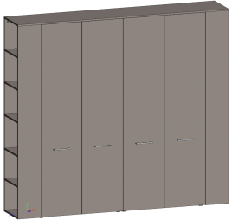 | Шкаф с полками и гардероб со стеллажами (двери ЛДСП) | 2300x420x2063 | 125,988 ₽
 | JNO936.ANT
42 | JNO937.U727 | 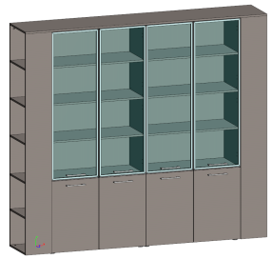 | Двойной шкаф комбинированный с боковыми стеллажами (двери в ал. рамке, стекло прозрачное) | 2300x420x2063 | 185,566 ₽
 | JNO937.ANT
43 | JNO942.U727 | 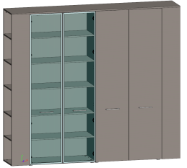 | Шкаф высокий и гадероб с боковыми стеллажами (двери в ал. рамке, стекло прозрачное и ЛДСП) | 2300x420x2063 | 151,955 ₽
 | JNO942.ANT
44 | JNO938.U727 | 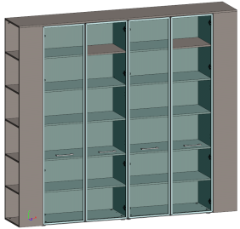 | Двойной шкаф для документов с боковыми стеллажами (двери в ал. рамке, стекло прозрачное) | 2300x420x2063 | 183,345 ₽
 | JNO938.ANT
45 | JNO939.U727 |  | Стеллаж с малыми дверьми | 900x420x2063 | 42,688 ₽
 | JNO939.ANT
46 | JNO940.U727 |  | Двойной стеллаж с малыми дверьми | 1800x420x2063 | 85,321 ₽
 | JNO940.ANT
Внимание: Шкафы на цоколе смотреть в прайс-листе кабинет Genesis Premium
 | Программа под заказ
№ | Артикул | Иллюстрация | Наименование | Размер (ДхШхВ), мм | Розничная цена
47 | JNO111/DX.U727 |  | Рабочая станция малая правая (углы скруглённые) | 1400х1400х750 | 56,359 ₽
 | JNO111/DX.ANT
48 | JNO111/SX.U727 |  | Рабочая станция малая левая (углы скруглённые) | 1400х1400х750 | 56,359 ₽
 | JNO111/SX.ANT
49 | JNO113/DX.U727 |  | Рабочая станция малая правая (углы скруглённые) | 1600х1400х750 | 58,393 ₽
 | JNO113/DX.ANT
50 | JNO113/SX.U727 |  | Рабочая станция малая левая (углы скруглённые) | 1600х1400х750 | 58,393 ₽
 | JNO113/SX.ANT
51 | JNO120.U727 |  | Стол прямой 1400х700 (углы скруглённые) | 1400х700х750 | 40,113 ₽
 | JNO120.ANT
52 | JNO130.U727 |  | Стол прямой 1600х700 (углы скруглённые) | 1600х700х750 | 41,134 ₽
 | JNO130.ANT
53 | JNO601.U727 |  | Брифинг-приставка (углы скруглённые) | 1200х600х750 | 34,055 ₽
 | JNO601.ANT
54 | JNO803.U727 |  | Фронталь для стола 1600 с брифингом | 1450х400х16 | 6,114 ₽
 | JNO803.ANT
55 | JNO115.U727 |  | Рабочая станция на 3 места с кронштейнами и экранами из оргстекла на 1200 | 2820х2441х1085 | 231,580 ₽
 | JNO115.ANT
56 | JNO951.U727 |  | Композиция 1 - Столы 1600 с фасонными приставками и тумбами | 3200х2800х750 | 323,154 ₽
 | JNO951.ANT
57 | JNO952.U727 |  | Композиция 2 - Столы 1563 с фасонными приставками и опорными тумбами | 3126х2800х750 | 313,393 ₽
 | JNO952.ANT
58 | JNO953.U727 |  | Композиция 3 - Бенч на 4 места с контейнерами, экранами и тумбами | 3125х1400х1000 | 368,502 ₽
 | 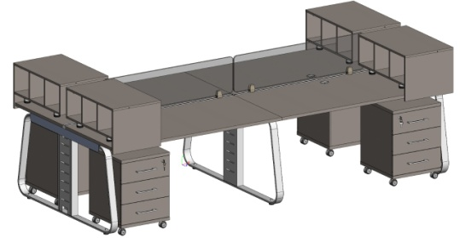 JNO953.ANT
59 | JNO954.U727 |  | Композиция 4 - Рабочая станция на 6 мест с экранами из оргстекла на 1200 | 4943х2818х1085 | 475,986 ₽
 | 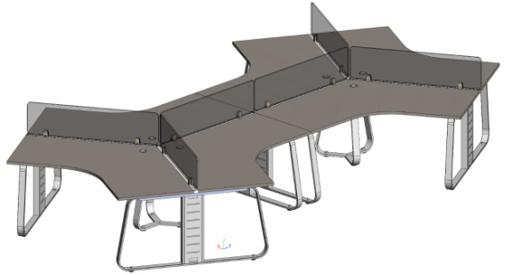 JNO954.ANT
60 | JNO955.U727 |  | Композиция 5 - Бенч на 6 мест с контейнерами, экранами и подкатными сервисными тумбами | 4650х1400х1000 (габарит без учета тумб) | 497,657 ₽
 | 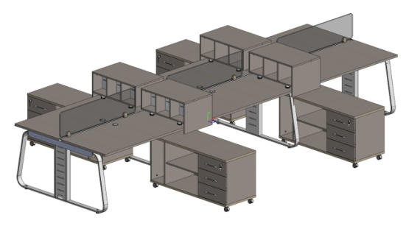 JNO955.ANT
61 | JNO956.U727 |  | Композиция 5 - Бенч на 8 мест 6 контейнеров, 8 опорных тумб, 4 открытых вставки и экраны из оргстекла | 6252х2800х1000 | 788,639 ₽
 | 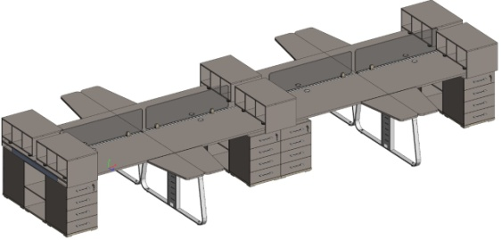 JNO956.ANT
Композиции 1и 2 дополнительно можно использовать экранами 1600/1400 (ткань, лдсп, тонированное оргстекло)
№ | Артикул | Иллюстрация | Наименование | Размер (ДхШхВ), мм | Розничная цена
62 | JNO146.U727 |  | Бенч на 4 места | 2725х1400х750 | 156,030 ₽
 | JNO146.ANT
63 | JNO510.U727 |  | Комплект экранов 1200 для бенча на 4 места ЛДСП | 1200x300 = 2шт 2725х40х25 | 31,195 ₽
 | JNO510.ANT
 | JNO510.MNT |  | Ткань в цвете MINT |  | 19,984 ₽
 | JNO510.GREY |  | Оргстекло GREY |  | 30,177 ₽
64 | JNO147.U727 |  | Бенч на 6 мест | 4050х1400х750 | 208,250 ₽
 | JNO147.ANT
65 | JNO511.U727 |  | Комплект экранов 1200 для бенча на 6 мест ЛДСП | 1200х300 = 3шт 4050х40х25 | 45,296 ₽
 | JNO511.ANT
 | JNO511.MNT |  | Ткань в цвете MINT |  | 24,227 ₽
 | JNO511.GREY |  | Оргстекло GREY |  | 44,623 ₽
66 | JNO156.U727 |  | Бенч на 4 места | 3125х1400х750 | 170,811 ₽
 | JNO156.ANT
67 | JNO512.U727 |  | Комплект экранов 1400 для бенча на 4 места ЛДСП | 1400х300 = 2шт 3125х40х25 | 33,036 ₽
 | JNO512.ANT
 | JNO512.MNT |  | Ткань в цвете MINT |  | 20,761 ₽
 | JNO512.GREY |  | Оргстекло GREY |  | 35,554 ₽
68 | JNO157.U727 |  | Бенч на 6 мест | 4650х1400х750 | 230,534 ₽
 | JNO157.ANT
69 | JNO513.U727 |  | Комплект экранов 1400 для бенча на 6 мест ЛДСП | 1400х300 = 3шт 4650х40х25 | 48,059 ₽
 | JNO513.ANT
 | JNO513.MNT |  | Ткань в цвете MINT |  | 30,500 ₽
 | JNO513.GREY |  | Оргстекло GREY |  | 52,688 ₽

Комплект стол+тумба |  | JNO118, JNO302 (Стол прямой 1400х700, тумба с 3 ящиками на колёсах) |  |  | 68,277 ₽

Элементы из программы под заказ производятся при заявке от 600 т.р. в розничных ценах в рамке коллекции Genesis Operative со сроками по согласованию с производством.
Подробности на сайте: |  |  | ГЕНЕЗИС ОПЕРАТИВ | GENESIS OPERATIVE

MEGAPOLIS
Серый
камень
Белый
(под заказ)
МЕГАПОЛИС | MEGAPOLIS |  |  |  |  | 2026-03-05
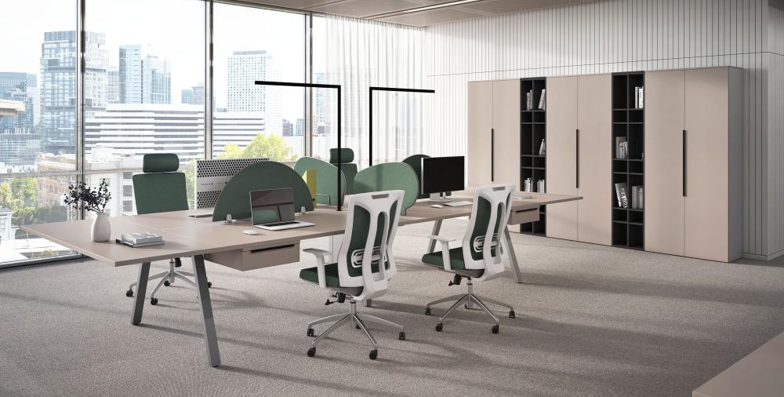
Складкая программа
№ | Артикул | Иллюстрация | Наименование | Размер (ДхШхВ), мм | Розничная цена, руб.
1 | MP101.U727 |  | Рабочий стол на 1 место | 1400х700х750 | 38,264 ₽
2 | MP122.U727 |  | Рабочий стол на 2 места | 1400х1400х750 | 55,234 ₽
3 | MP144.U727 |  | Рабочий стол на 4 места | 2800х1400х750 | 97,548 ₽
4 | MP603.U727 |  | Брифинг-приставка | 1000х700х750 | 22,270 ₽
5 | MP140.U727 |  | Стол руководителя с опорной тумбой правый | 1960х1383х750 | 82,521 ₽
6 | MP141.U727 |  | Стол руководителя с опорной тумбой левый | 1960х1383х750 | 82,521 ₽
7 | MP302.U727 |  | Тумба с 3 ящиками на колёсах | 445х480х630 | 23,182 ₽
8 | MP401.U727 |  | Шкаф комбинированный со стеклом | 900х420х2063 | 52,134 ₽
9 | MP403.U727 |  | Шкаф-гардероб | 900х420х2063 | 49,254 ₽
10 | MP404.U727 |  | Шкаф комбинированный с 4 глухими фасадами | 900х420х2063 | 53,632 ₽
11 | MP421.U727 |  | Шкаф для документов | 900х420х2063 | 54,279 ₽
12 | MP420.ANT |  | Стеллаж с подсветкой (Aнтрацит) | 450х420х2063 | 37,488 ₽
13 | MP416.U727 |  | Шкаф средний | 900х420х1405 | 34,452 ₽
14 | MP417.ANT |  | Стеллаж средний с подсветкой (Aнтрацит) | 450х420х1405 | 23,830 ₽
15 | MP402.U727 |  | Шкаф низкий | 900х420х700 | 23,632 ₽
16 | MP521.U727 |  | Шкаф локер одинарный с кодовым замком | 353х440х1454 | 37,834 ₽
17 | MP522.U727 |  | Шкаф локер двойной с кодовым замком | 705х440х1454 | 74,500 ₽
18 | MP523.U727 |  | Шкаф локер тройной с кодовым замком | 1057х440х1454 | 111,396 ₽
19 | MP524.ANT |  | Шкаф локер + стеллаж с кодовым замком | 705х440х1454 | 48,948 ₽
20 | MP701.U727 |  | Ящик подвесной 124 к столам на 2 (4) места | 400х380х124 | 8,464 ₽
21 | MP702.U727 |  | Ящик подвесной 244 к столам на 2 (4) места | 400х380х244 | 14,454 ₽
22 | MP703.U727 | 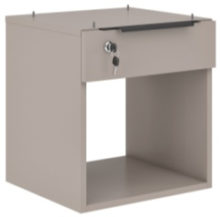 | Ящик подвесной 430 к столам на 2 (4) места | 400х380х430 | 11,177 ₽
23 | MP704.U727 | 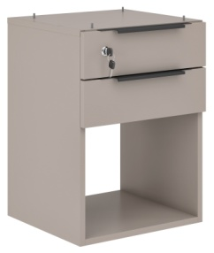 | Ящик подвесной 544 к столам на 2 (4) места | 400х380х544 | 17,202 ₽
24 | MP114.U727 |  | Фронталь для стола 1400 | 1217х300х16 | 3,579 ₽
25 | MP901.MNT |  | Экран 730 (Минт) С профилем 1400 | 730х14х390 | 8,570 ₽
26 | MP902.MNT |  | Экран 860 (Минт) С профилем 1400 | 860х14х400 | 9,046 ₽
27 | AKS170.ANT |  | Кабель канал узкий 1000 | 1000х95х54 | 1,811 ₽
28 | 53035 | 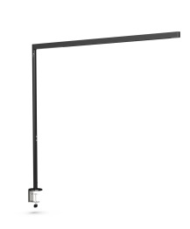 | Лампа настольная 01201 / Г-образная, черная | H1217х1260 | 25,984 ₽
29 | AKS182 |  | Бейдж с окном для локера 70x40 мм (сменная информация) | 70х40х5 | Цена по запросу

Комплект стол+тумба |  | MP101+MP302 (Стол на 1 место 1400, nумба с 3 ящиками на колёсах) |  |  | 61,446 ₽

 |  | Подробности на сайте: | Мегаполис | Megapolis
Товар не предназначен для продажи на маркетплейсах

DRIVE
экокожа
Бургунди
Антрацит
экокожа
Муссон
(под заказ)
 | ДРАЙВ | DRIVE |  |  |  | 2026-04-14

Складская программа в цв. Антрацит + Бургунди. Изделия с экокожей Муссон изготавливаются под заказ.
№ | Артикул | Иллюстрация | Наименование | Размер (ДхШхВ), мм | Розничная цена
1 | DRV121.G3388 |  | Рабочая станция на 2 рабочих места закругленная (без экранов) | 1400*1400*750 | 76,823 ₽
2 | DRV121.G3388 +DRV512.G3388 |  | Рабочая станция на 2 рабочих места закругленная с экраном и креплением | 1400*1400*1133 | 84,853 ₽
3 | DRV122.G3388 |  | Рабочая станция на 2 рабочих места c опорной тумбой (без экранов) | 1650*1500*750 | 182,080 ₽
4 | DRV122.G3388 +DRV512.G3388 |  | Рабочая станция на 2 рабочих места c опорной тумбой с экраном и креплением | 1650*1500*1133 | 190,110 ₽
5 | DRV120.G3388 |  | Рабочая станция на 4 рабочих места закругленная (без экранов) | 2800*1400*750 | 134,989 ₽
6 | DRV120.G3388 +DRV512.G3388 (2 шт.) |  | Рабочая станция на 4 рабочих места закругленная с экранами и креплениями | 2800*1400*1133 | 151,049 ₽
7 | DRV512.G3388 |  | ЭКРАН ФРОНТАЛЬНЫЙ КОЖАНЫЙ ДЛЯ DRV120 с креплением AKS166 | 900*22*383 | 8,030 ₽
8 | DRV301.G3388 |  | Тумба мобильная | 450х490х650 | 45,462 ₽
9 | DRV420.G3388 |  | Шкаф с деревянными дверями | 800х400х2000 | 51,454 ₽
 | DRV420.KZMUS
10 | DRV421.G3388 |  | Шкаф со стеклом и подсветкой. Полки стекло. | 800х400х2000 | 99,209 ₽
 | DRV421.KZMUS
11 | DRV422.ANT |  | Гардероб | 800х400х2000 | 39,226 ₽
12 | DRV423.G3388 |  | Стеллаж. Экокожа Бургунди или Муссон. | 1800х400х2000 | 129,426 ₽
 | DRV423.KZMUS
13 | DRV419.G3388 |  | Боковина шкафа декоративная 1шт. Бургунди или Муссон. | 400х50х2000 | 24,715 ₽
 | DRV419.KZMUS
14 | DRV406.G3388 |  | Двойной шкаф средний (двери ЛДСП, наполнение полки) | 1700х400х1350 | 101,674 ₽
 | DRV406.KZMUS
15 | DRV407.G3388 |  | Двойной шкаф с подсветкой (фасады: прозрачное стекло в al рамке; полки - стекло и ЛДСП) двери менять местами нельзя | 1700х400х1350 | 161,445 ₽
 | DRV407.KZMUS

Комплектация для складской матрицы |  | Цена за 1 рабочее место при комплектации: DRV121 (Рабочая станция на 2 рабочих места закругленная (без экрана) DRV301 тумба мобильная 2 шт. |  |  | 83,874 ₽

* Шкафы DRV401, DRV402, DRV403 и стеллаж DRV404 необходимо комплектовать декоративными боковинами DRV405, т.к. боковые поверхности шкафов имеют сквозные отверстия для крепления боковин DRV405. При наборе композиции из нескольких шкафов используются только две боковины. Все перечисленные выше артикулы выводятся из продажи(цены действуют, пока позиции есть в наличии) и меняются на аналогичные изделия высотой 2м. без сквозных отверстий на боковинах шкафов.
 | DRIVE Operative программа под заказ
№ | Артикул | Иллюстрация | Наименование | Размер (ДхШхВ), мм | Розничная цена
16 | DRV101.ANT |  | Стол письменный | 1400*700*750 | 51,905 ₽
17 | DRV142.ANT |  | Рабочая станция на 2 рабочих места | 1400*1400*750 | 66,329 ₽
18 | DRV144.ANT |  | Рабочая станция на 4 рабочих места | 2800*1400*750 | 107,207 ₽
19 | DRV290.ANT |  | Тумба подвесная с 1 ящиком (только для рабочей станции на 4 места DRV144.ANT) | 296*341*67 | 4,497 ₽
20 | DRV503.YLW |  | ЭКРАН ФРОНТАЛЬНЫЙ ТКАНЕВЫЙ с креплением AKS166 | 1400*22*383 | 5,459 ₽
21 | DRV509.YLW |  | ЭКРАН ТОРЦЕВОЙ ТКАНЕВЫЙ с креплением AKS166 | 700*22*383 | 3,343 ₽
22 | AKS170.ANT |  | Кабель канал узкий 1000 | 1000х95х54 | 1,811 ₽
Товар не предназначен для продажи на маркетплейсах
 |  | Подробности на сайте: | ДРАЙВ | DRIVE

ARTVISION
 | 2026-03-05 |  |  |  | НОВИНКА
 |  |  | 
 | АРТВИЗИОН | ARTVISION белый/зеленый эвкалипт U604
№ | Артикул | Иллюстрация | Наименование | Размер (ДхШхВ), мм | Розничная цена, руб.
1 | ART901L.U604 |  на фото ART901R | Композиция стол с ажурной ногой и левой тумбой | 1637x870x750 | 86,422 ₽
 | ART901R.U604
 | КОМПОНОВКА 1 ART101 -1 ШТ. ART201L/R - 1 ШТ. ART202 - 1 ШТ. ART301 - 1 ШТ. |  | Композиция стол с ажурной ногой и правой тумбой
2 | ART161SX.U604 |  | Стол эргономичный левый | 1650х1650х750 | 121,597 ₽
3 | ART161DX.U604 |  | Стол эргономичный правый | 1650х1650х750 | 121,597 ₽
4 | ART902.U604 |  | Композиция бенч с ажурной ногой и тумбами (без экрана) | 1637x1780x750 | 147,860 ₽
 | КОМПОНОВКА2 ART121 - 1 ШТ. ART201L - 1 ШТ. ART201R - 1 ШТ. ART203 - 1 ШТ.
5 | ART903.U604 |  | Композиция два двойных бенча с ажурной ногой и тумбами (без экранов) | 2837x1780x750 | 210,790 ₽
 | КОМПОНОВКА3 ART121 - 2 ШТ. ART201L- 1 ШТ. ART201R - 1 ШТ. ART203 - 1 ШТ.
6 | ART601.U604 |  | Брифинг-приставка | 1000х700х750 | 12,610 ₽
7 | ART101.U604 |  | Стол с опорой на 1 место 120 | 1200х800х750 | 41,083 ₽
8 | ART102.U604 |  | Стол с опорой на 1 место 140 | 1400х800х750 | 43,088 ₽
9 | ART103.U604 |  | Стол с опорой на 1 место 160 | 1600х800х750 | 45,029 ₽
10 | ART121.U604 |  | Стол с опорой на 2 места 120 с профилем | 1200х1640х750 | 62,930 ₽
11 | ART122.U604 |  | Стол с опорой на 2 места 140 с профилем | 1400х1640х750 | 66,940 ₽
12 | ART123.U604 |  | Стол с опорой на 2 места 160 с профилем | 600х1640х750 | 70,825 ₽
13 | ART301.H |  | Фронталь | 1090х350х18 | 2,520 ₽
14 | ART501.U604 |  | Экран 3D | 1090х350х16 | 33,466 ₽
15 | ART201L.U604 |  | Тумба опорная с 3 ящиками левая | 437х500х750 | 33,316 ₽
16 | ART201R.U604 |  | Тумба опорная с 3 ящиками правая
17 | ART202.U604 |  | Тумба опорная с кашпо | 437х370х750 | 16,043 ₽
18 | ART203.U604 |  | Тумба опорная | 780х437х750 | 18,298 ₽
19 | ART401L.U604 |  | Стеллаж торцевой средний левый | 350х414х1267 | 13,324 ₽
20 | ART401R.U604 |  | Стеллаж торцевой средний правый
21 | ART402.U604 |  | Шкаф с двумя полками средний | 700х414х1267 | 26,323 ₽
22 | ART403.U604 |  | Шкаф гардероб средний | 700х414х1267 | 26,323 ₽
23 | ART404.U604 |  | Стеллаж средний 390 | 390х414х1267 | 16,649 ₽
24 | ART405.U604 |  | Стеллаж средний 550 | 550х414х1267 | 20,419 ₽
25 | ART406L.U604 |  | Стеллаж торцевой высокий левый | 350х414х2017 | 21,077 ₽
26 | ART406R.U604 |  | Стеллаж торцевой высокий правый
27 | ART407.U604 |  | Шкаф с полками высокий | 700х414х2017 | 41,918 ₽
28 | ART414.U604 |  | Гардероб | 700х414х2017 | 41,027 ₽
29 | ART408.U604 |  | Стеллаж высокий 390 | 390х414х2017 | 25,885 ₽
30 | ART409.U604 |  | Стеллаж высокий 550 | 550х414х2017 | 30,524 ₽
31 | ART204.U604 |  | Тумба подкатная | 437х440х670 | 33,316 ₽
32 | ART904.U604 |  | Композиция шкаф со стеллажами | 1790x414x1267 | 69,621 ₽
 | ART401L - 1 ШТ ART401R - 1 ШТ ART402 - 1 ШТ ART404 - 1 ШТ
33 | ART905.U604 |  | Композиция шкаф высокий со стеллажами | 2340х414х2017 | 140,481 ₽
 | ART406L - 1 ШТ ART406R - 1 ШТ ART407 - 1 ШТ ART408 - 1 ШТ ART409 - 1 ШТ
34 | ART410.U604 |  | Шкаф с мягким местом левый 400 Wolly 684 | 400х414х2017 | 52,509 ₽
35 | ART411.U604 |  | Шкаф с мягким местом средний 900 Wolly 684 | 900х414х2017 | 58,390 ₽
36 | ART412.U604 |  | Шкаф с мягким местом правый 400 Wolly 684 | 400х414х2017 | 52,509 ₽
37 | ART413.U604 |  | Перегородка мобильная двусторонняя (маркерная доска / навеска ТВ) | 1500х450х1400 | 72,633 ₽
38 | ART906.U604 |  | Композиция шкаф высокий со стеллажами и мягкой нишей | 3300х414х2017 | 243,016 ₽
39 | ART907.U604 |  | Композиция гардероб и две мягких ниши с боковыми стеллажами | 3000х414х2017 | 177,272 ₽
40 | ART908.U604 |  | Композиция гардероб с мягкой нишей и боковыми стеллажами | 3100х414х2017 | 232,538 ₽

Комплект стол+тумба |  | Композиция стол с ажурной ногой и тумбами КОМПОНОВКА 1 (ART901) ART101 -1 ШТ. ART201 - 1 ШТ. ART202 - 1 ШТ. ART301 - 1 ШТ. |  |  | 84,727 ₽

 |  | Подробности на сайте | АРТВИЗИОН | ARTVISION
Товар не предназначен для продажи на маркетплейсах

CLIFFORD
Дуб
Честерфилд
Белый
КЛИФФОРД | CLIFFORD |  |  |  |  | 2026-03-05
 |  |  | 
 |  |  | Ключевая особенность: Опоры столов - ЛДСП 50 мм. Врезные ручки пр-во Италия. Цветовое сочетание Дуб Честерфилд/Белый: фасады и столешницы - Дуб Честерфилд; опоры столов, каркасы тумб - белый. Столешницы - ЛДСП 25 мм,Кромка столешниц ABS 2 мм в белом цвете.
 |  |  | Внимание! Каждая столешница комплектуется пластиковой загушкой кабель-канала размером 150х60 мм, расположенной по центру стола (на иллюстрациях столешниц и столов отсутствует). Шкафы из коллекции EVOLUTION: фасады - Дуб Честерфилд; каркасы, полки и задние стенки - белый - по цене складской программы.
 | Программа под заказ
№ | Артикул | Иллюстрация | Наименование | Размер (ДхШхВ), мм | Розничная цена, руб.
1 | CLF111.U003 |  | Стол с опорами 1100х800 и передней панелью | 1100х800х750 | 25,071 ₽
2 | CLF112.U003 |  | Стол с опорами 1300х800 и передней панелью | 1300х800х750 | 26,059 ₽
3 | CLF113.U003 |  | Стол с опорами 1500х800 и передней панелью | 1500х800х750 | 27,079 ₽
4 | CLF114.U003 |  | Стол с опорами 1700х800 и передней панелью | 1700х800х750 | 28,246 ₽
5 | CLF115/DX.U003 | на иллюстрации CLF115/DX | Стол с тумбой приставной 1600х800 и передней панелью | 1600х800х750 | 49,516 ₽
6 | CLF115/SX.U003 |  |  |  | 49,516 ₽
7 | CLF116/DX.U003 | на иллюстрации CLF116/DX | Стол с тумбой приставной 1800х800 и передней панелью | 1800х800х750 | 50,502 ₽
8 | CLF116/SX.U003 |  |  |  | 50,502 ₽
9 | CLF117/DX.U003 | на иллюстрации CLF117/DX | Стол с тумбой приставной 2000х800 и передней панелью | 2000х800х750 | 51,521 ₽
10 | CLF117/SX.U003 |  |  |  | 51,521 ₽
11 | CLF118/DX.U003 | на иллюстрации CLF118/DX | Стол с тумбой приставной 2200х800 и передней панелью | 2200х800х750 | 52,689 ₽
12 | CLF118/SX.U003 |  |  |  | 52,689 ₽
13 | CLF119/DX.U003 |  | Стол угловой с опорами 1250 правый с передней панелью | 1300х1300х750 | 28,596 ₽
14 | CLF119/SX.U003 |  | Стол угловой с опорами 1250 левый с передней панелью | 1300х1300х750 | 28,596 ₽
15 | CLF601.U003 |  | Брифинг-приставка 1200х550 | 1200х550х750 | 17,307 ₽
16 | CLF201.H |  | Тумба приставная 550 | 550х550х750 | 33,627 ₽
17 | CLF202.H |  | Тумба с 3 ящиками на колёсах | 450х500х655 | 21,104 ₽
18 | CLF203N.H |  | Тумба приставная 800 | 550х800х750 | 34,198 ₽
19 | CLF121.H |  | Тумба опорная открытая | 800х350х750 | 10,675 ₽
20 | CLF400.H |  | Оргтауэр 1600 | 400х1600х1120 | 43,663 ₽
21 | CLF404.H |  | Оргтауэр низкий 550 | 350х550х750 | 24,111 ₽
22 | CLF405N.H |  | Оргтауэр низкий 800 | 350х800х750 | 21,671 ₽
23 | CLF401.H |  | Шкаф низкий с полками 800 | 800х400х1120 | 14,659 ₽
24 | CLF402.U003 |  | Шкаф низкий с дверьми 800 | 800х400х1120 | 23,457 ₽
25 | CLF403.H |  | Шкаф низкий с полками 1850 | 1850х400х1120 | 32,379 ₽
26 | CLF210.H |  | Цветочница (цв. БЕЛЫЙ) | 800х400х200 | 4,736 ₽
Внимание! Коллекция комплектуется высокими шкафами Evolution в цветовой гамме Clifford (фасады - Дуб Честерфилд, корпуса шкафов и полки - белый)
27 | CLF507.U003 |  | Подставка под документы | 1200х200х280 | 8,711 ₽
28 | CLF508.H |  | Профиль с кронштейнами 1000 | 1000х40х25 | 5,943 ₽
29 | CLF504.H |  | Профиль с кронштейнами 1200 | 1200х40х25 | 6,377 ₽
30 | CLF509.H |  | Профиль с кронштейнами 1250 | 1250х40х25 | 6,388 ₽
31 | CLF505.H |  | Профиль с кронштейнами 1400 | 1400х40х25 | 6,657 ₽
32 | CLF510.H |  | Профиль с кронштейнами 1450 | 1450х40х25 | 6,725 ₽
33 | CLF506.H |  | Профиль с кронштейнами 1600 | 1600х40х25 | 7,014 ₽
34 | CLF511.H |  | Экран 1000 ЛДСП | 1000х10х300 | 1,291 ₽
35 | CLF512.H |  | Экран 1200 ЛДСП | 1200х10х300 | 1,521 ₽
36 | CLF513.H |  | Экран 1400 ЛДСП | 1400х10х300 | 1,727 ₽
37 | CLF514.H |  | Экран 1600 ЛДСП | 1600х10х300 | 1,934 ₽
38 | CLF515.H |  | Комплект кронштейнов на экран одинарного стола | 42х35х93 | 4,588 ₽

Программа для создания сложных композиций столов и рабочих станций)
 |  |  | 
№ | Артикул | Иллюстрация | Наименование | Размер (ДхШхВ), мм | Розничная цена, руб.
39 | CLF100.U003 |  | Столешница прямая 1000х800 | 1000х800х25 | 8,048 ₽
40 | CLF102.U003 |  | Столешница прямая 1200х800 | 1200х800х25 | 8,743 ₽
41 | CLF104.U003 |  | Столешница прямая 1400х800 | 1400х800х25 | 9,511 ₽
42 | CLF106.U003 |  | Столешница прямая 1600х800 | 1600х800х25 | 10,363 ₽
49 | CLF108.U003 |  | Столешница прямая 1200х550 | 1200х550х25 | 8,155 ₽
50 | CLF109.U003 |  | Столешница прямая 1400х550 | 1400х550х25 | 7,457 ₽
51 | CLF110.U003 |  | Столешница прямая 1600х550 | 1600х550х25 | 8,350 ₽
направление
текстуры
направление
текстуры
43 | CLF105DX.U003 |  | Столешница угловая 1250 правая (короткие боковые стороны 550мм) | 1250х1250х25 | 12,495 ₽
44 | CLF105SX.U003 |  | Столешница угловая 1250 левая (короткие боковые стороны 550мм) | 1250х1250х25 | 12,495 ₽
47 | CLF107DX.U003 |  | Столешница угловая 1450 правая | 1450х1450х25 | 15,707 ₽
48 | CLF107SX.U003 |  | Столешница угловая 1450 левая | 1450х1450х25 | 15,707 ₽
43 | CLF101SX.U003 |  | Столешница трапецвидная 1000 левая | 1000х550/800х25 | 7,611 ₽
44 | CLF101DX.U003 |  | Столешница трапецвидная 1000 правая | 1000х550/800х25 | 7,611 ₽
45 | CLF103SX.U003 |  | Столешница трапецвидная 1400 левая | 1400х550/800х25 | 9,404 ₽
46 | CLF103DX.U003 |  | Столешница трапецвидная 1400 правая | 1400х550/800х25 | 9,404 ₽
52 | CLF120.U003 |  | Столешница эргономичная 1400х800 | 1400х800х25 | 8,359 ₽
53 | CLF107.H |  | Опора с фронталью углового стола 1450 | 1450х550х750 | 4,909 ₽
50 | CLF105.H |  | Опора с фронталью для углового стола 1250 | 1250х550х750 | 4,618 ₽
45 | CLF300/DX.H |  | Опора 550 правая (сидим за столом, по правую руку - правая опора) | 550х50х750 | 5,743 ₽
46 | CLF300/SX.H |  | Опора 550 левая (сидим за столом, по левую руку - левая опора) | 550х50х750 | 5,743 ₽
47 | CLF301/DX.H |  | Опора 800 правая (сидим за столом, по правую руку - правая опора) | 800х50х750 | 7,695 ₽
48 | CLF301/SX.H |  | Опора 800 левая (сидим за столом, по левую руку - левая опора) | 800х50х750 | 7,695 ₽
49 | CLF302.H |  | Опора 1140 | 1140х50х750 | 10,461 ₽
51 | CLF309.H |  | Фронталь стола 1000 | 1000х18х300 | 1,634 ₽
52 | CLF310.H |  | Фронталь стола 1200 | 1200х18х300 | 1,925 ₽
53 | CLF311.H |  | Фронталь стола 1400 | 1400х18х300 | 2,179 ₽
54 | CLF312.H |  | Фронталь стола 1600 | 1600х18х300 | 2,495 ₽
50 | CLF205.H |  | Тумба под процессор 550 | 350х550х750 | 8,614 ₽
51 | CLF207.H |  | Тумба под процессор 800 | 350х800х750 | 11,113 ₽
52 | CLF206.H |  | Тумба под процессор двойная 1140 | 350х1140х750 | 15,391 ₽
53 | CLF208.H |  | Тумба под процессор 1500 | 350х1500х750 | 14,825 ₽

Комплект стол+тумба |  | CLF113, CLF202 Стол с опорами 1500х800,тумба с 3 ящиками на колёсах |  |  | 48,183 ₽

 |  |  | Заглушка кабель-канала на столешницах CLIFFORD (на иллюстрациях столешниц и столов отсутствует) размером 150х60 мм
 | Подробнее с коллекцией Clifford можно ознакомиться на нашем |  |  | Сайте

